道具tips产出(配置方式)
配置方式

配置结构
头个位数表示产出类型大类 1=副本 2=合成 3=商店 4=商城 5=日常 6=抽奖 7=公会 副本,商店,和公会有分支类型 | 通过_表示上一个表中大类,副本类型 1 = 剧情副本 2 = 困难副本 3 = 通天塔 4 = 金钱试炼 5 = 经验试炼 6 = 待定 商店类型 1 = 普通商店 2 = 公会商店 3 = 通天塔商店 公会 1 = 公会BOSS 2 = 公会任务 | 接左边, 剧情副本,困难本结构将增加对应的章节,关卡字段副本配置如下,1_副本类型_副本章节_章节关卡 如对应困难副本2-3就是 1_2_2_3 如公会BOSS则需要添加公会对应的BOSS序列 如8_1_1表示第一个BOSS, 公会任务则直接引导到公会任务页面即可.不必配置特定任务. 日常需要对应的日常任务的ID,如6_日常任务ID

显示方式
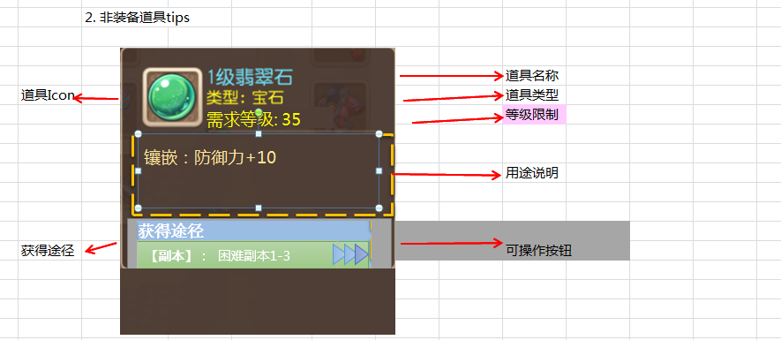

 |  |  | 显示为具体章节,关卡的名称
显示第一大类信息 |  | 显示为第二类型信息 | 当为公会BOSS类型时则显示BOSS名称,公会任务不显示具体任务ID
 |  |  | 当为日常任务时,则仅为打开日常任务界面,但信息中仍显示具体任务ID对应的任务名称.(当日日常已完成时不影响操作)

提示信息为第一大类时显示
 | 如果该物品产出只有第一大类信息,则仅显示为
 | [商城]: 进入

 | 通过获得途径将直接进入对应的界面接口
 | 如显示的是[副本]: 困难副本1-3 则直接打开困难副本1-3的
 | 且不关闭当前背包界面.当通过此种界面返回时,仍能回到背包界面.

tips状态

 | 功能未开启
 | 多语言 | 当功能未开启时,显示为红色字体,点击该位置将弹出提示: "条件尚未达成" |  | record_item_found1

获得途径 :

[副本]: 困难3-3

[副本]: 困难1-3

